MANTENIMIENTO MARZO 2024
PROGRAMA DE UTILIZACIÓN DE MAQUINARIA Y EQUIPO
PROYECTO: LINEA K |  |  |  |  | FECHA: MARZO 2024
FRENTE: VIADUCTO ELEVADO HUIXTLA |  |  |  |  | CONTRATISTA: IFC CIMENTACIONES
NO. | TIPO | MARCA / MODELO | COLOR | PLACAS / NÚMERO ECONÓMICO | ACTIVIDAD | UBICACIÓN | EVIDENCIA FOTOGRÁFICA
1 | PERFORADORA HIDRÁULICA | IMT/AF-220 | AMARILLA | N/A | PERFORACIÓN PARA PILAS EN SITIO | VIADUCTO ELEVADO HUIXTLA | 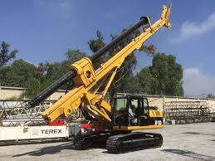
2 | PERFORADORA HIDRÁULICA | MAIT/HR180 | AMARILLA | N/A | PERFORACIÓN PARA PILAS EN SITIO | VIADUCTO ELEVADO HUIXTLA | 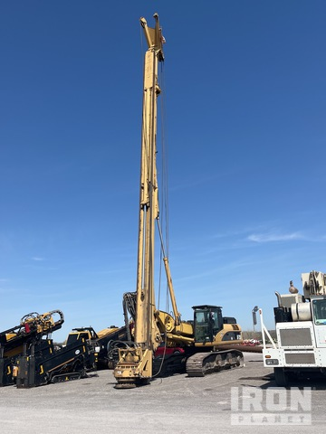
3 | GRÚA ESTRUCTURAL | LIEBHERR/HS-852 | GRIS | N/A | IZAJE Y MOVIMIENTO DE CARGAS | VIADUCTO ELEVADO HUIXTLA | 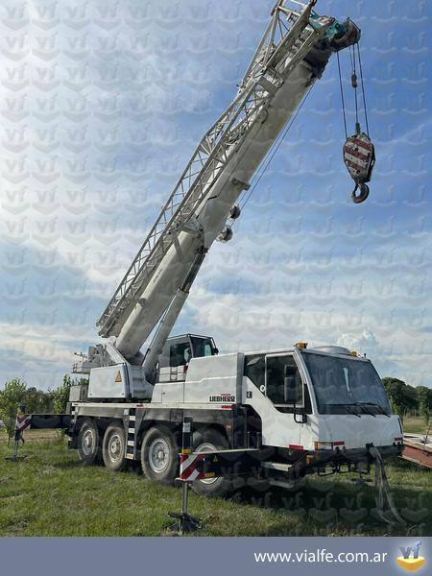
4 | MAQUINA DE SOLDAR | INFRA/BRONCO 55 KD | AZUL | N/A | MANTENIMIENTOS Y SUBACTIVIDADES DEL PROCESO CONSTRUCTIVO | VIADUCTO ELEVADO HUIXTLA | 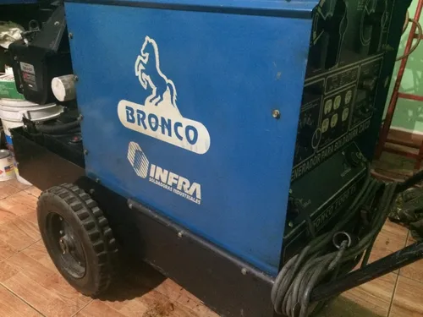
5 | COMPRESOR DE AIRE | INGERSOLL RAND/P260WR | ARENA | N/A | SUMINISTRO DE AIRE COMPRIMIDO | VIADUCTO ELEVADO HUIXTLA | 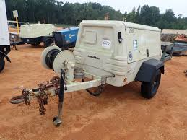
6 | GENERADOR ELÉCTRICO | HIMOINSA/17052023 | ROJO | N/A | SUMINISTRO DE AIRE COMPRIMIDO | VIADUCTO ELEVADO HUIXTLA | 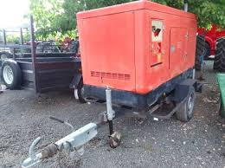
7 | CORTADORA DE VARILLA | CMH/GQ55D | AZUL | N/A | PROCESO DE HABILITADO DE ACERO PARA PILAS Y ENCEPADOS | VIADUCTO ELEVADO HUIXTLA | 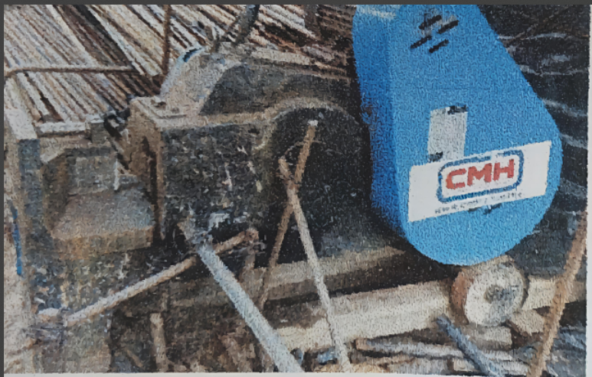
8 | DOBLADORA DE VARILLA | CMH/55 | AZUL | N/A | PROCESO DE HABILITADO DE ACERO PARA PILAS Y ENCEPADOS | VIADUCTO ELEVADO HUIXTLA | 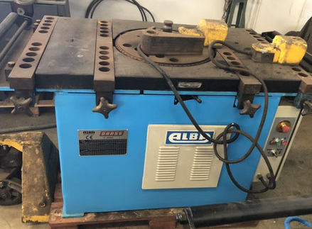
OBSERVACIONES
REALIZÓ |  |  |  |  | REVISÓ
ARREDONDO MUÑIZ MIGUEL MAURO |  |  |  |  | CERVANTES ZAMORA JUAN

